TC_Friend
Project Name | Hệ thống quiz động ứng dụng AI và Gamification cho học tập tương tác
Module Code | Quản lý bạn bè
 | Hoàn thành | Lỗi | Chưa kiểm tra | Bị chăn | Tổng số trường hợp thử nghiệm
Round 1 | 16 | 1 | 0 | 0 | 16
Round 2 | 16 | 0 | 0 | 0 | 16
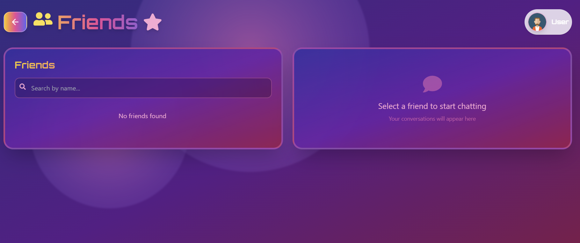
Test Case ID | Mô tả | Hành động | Điều kiện tiên quyết | Kết quả mong đợi | Kết quả thực tế | Kết quả |  |  | Kết quả |  |  | Chú thích
 |  |  |  |  |  | Vòng 1 |  |  | Vòng 2
 |  |  |  |  |  | Trạng thái | Ngày kiểm tra | Người kiểm tra | Trạng thái | Ngày kiểm tra | Người kiểm tra
GUI_SHOW Chức năng Quản lý bạn bè
GUI_BB01 | Hiển thị nút "Back", tiêu đề "Friends" và icon "User" | Truy cập trang "Friends" | Đã đăng nhập | Nút "Back", tiêu đề "Friends" (với icon ngôi sao) và icon "User" hiển thị rõ ràng, đúng vị trí. | Nút "Back", tiêu đề "Friends" (với icon ngôi sao) và icon "User" hiển thị rõ ràng, đúng vị trí. | Passed | 13/05/2025 | H.Anh, Quang | Passed | 18/05/2025 | Huy, Quân
GUI_BB02 | Hiển thị khung danh sách bạn bè (bên trái) | Truy cập trang "Friends" | Đã đăng nhập | Khung bên trái hiển thị với tiêu đề "Friends" và thanh tìm kiếm "Search by name...". | Khung bên trái hiển thị với tiêu đề "Friends" và thanh tìm kiếm "Search by name...". | Passed | 13/05/2025 | H.Anh, Quang | Passed | 18/05/2025 | Huy, Quân
GUI_BB03 | Hiển thị khung chat/thông báo (bên phải) | Truy cập trang "Friends" | Đã đăng nhập | Khung bên phải hiển thị với biểu tượng bong bóng chat và thông báo "Select a friend to start chatting", "Your conversations will appear here". | Khung bên phải hiển thị với biểu tượng bong bóng chat và thông báo "Select a friend to start chatting", "Your conversations will appear here". | Passed | 13/05/2025 | H.Anh, Quang | Passed | 18/05/2025 | Huy, Quân
GUI_BB04 | Hiển thị thông báo "No friends found" khi chưa có bạn bè | Truy cập trang "Friends" | Đã đăng nhập, người dùng chưa có bạn bè nào. | Thông báo "No friends found" hiển thị trong khung danh sách bạn bè. | Thông báo "No friends found" hiển thị trong khung danh sách bạn bè. | Passed | 13/05/2025 | H.Anh, Quang | Passed | 18/05/2025 | Huy, Quân
GUI_BB05 | Hiển thị danh sách bạn bè (khi có bạn bè) | Truy cập trang "Friends" | Đã đăng nhập, người dùng có ít nhất một người bạn. | Danh sách bạn bè (tên, avatar nếu có) hiển thị trong khung bên trái. | Danh sách bạn bè (tên, avatar nếu có) hiển thị trong khung bên trái. | Passed | 13/05/2025 | H.Anh, Quang | Passed | 18/05/2025 | Huy, Quân
GUI_BB06 | Kiểm tra giao diện thanh tìm kiếm "Search by name..." | Truy cập trang "Friends" | Đã đăng nhập | Thanh tìm kiếm hiển thị đúng placeholder và icon kính lúp (nếu có). | Thanh tìm kiếm hiển thị đúng placeholder và icon kính lúp (nếu có). | Passed | 13/05/2025 | H.Anh, Quang | Passed | 18/05/2025 | Huy, Quân
GUI_BB07 | Kiểm tra giao diện khi chọn một người bạn từ danh sách | Click vào một người bạn trong danh sách (khung trái) | Đã đăng nhập, có bạn bè. | Khung bên phải (khung chat) thay đổi, hiển thị giao diện chat với người bạn đó (ví dụ: tên bạn ở header, ô nhập tin nhắn). | Khung bên phải (khung chat) thay đổi, hiển thị giao diện chat với người bạn đó (ví dụ: tên bạn ở header, ô nhập tin nhắn). | Passed | 13/05/2025 | H.Anh, Quang | Passed | 18/05/2025 | Huy, Quân
GUI_BB08 | Kiểm tra responsive của trang "Friends" trên mobile | Thay đổi kích thước trình duyệt sang mobile view | Đã đăng nhập | Các thành phần giao diện sắp xếp hợp lý, không bị vỡ, chữ đọc được. Có thể khung trái và phải xếp chồng lên nhau hoặc chỉ hiển thị một khung. | Các thành phần giao diện sắp xếp hợp lý, không bị vỡ, chữ đọc được. Có thể khung trái và phải xếp chồng lên nhau hoặc chỉ hiển thị một khung. | Passed | 13/05/2025 | H.Anh, Quang | Passed | 18/05/2025 | Huy, Quân
FUNCTION_SHOW Chức năng Quản lý bạn bè
FUNC_BB09 | Click nút "Back" | Click nút "Back" (mũi tên trái) | Đang ở trang "Friends" | Chuyển hướng người dùng về trang trước đó (ví dụ: Dashboard). | Chuyển hướng người dùng về trang trước đó (ví dụ: Dashboard). | Passed | 13/05/2025 | H.Anh, Quang | Passed | 18/05/2025 | Huy, Quân
FUNC_BB10 | Tìm kiếm bạn bè thành công (kết quả khớp) | Nhập tên một người bạn đang có trong danh sách vào ô "Search by name..." | Đã đăng nhập, có bạn bè với tên khớp từ khóa. | Danh sách bạn bè được lọc và chỉ hiển thị những người bạn có tên chứa từ khóa tìm kiếm. | Danh sách bạn bè được lọc và chỉ hiển thị những người bạn có tên chứa từ khóa tìm kiếm. | Passed | 13/05/2025 | H.Anh, Quang | Passed | 18/05/2025 | Huy, Quân
FUNC_BB11 | Tìm kiếm bạn bè không thành công (không có kết quả khớp) | Nhập một tên không có trong danh sách bạn bè vào ô "Search by name..." | Đã đăng nhập, có bạn bè. | Hiển thị thông báo "No friends found" hoặc danh sách trống. | Hiển thị thông báo "No friends found" hoặc danh sách trống. | Passed | 13/05/2025 | H.Anh, Quang | Passed | 18/05/2025 | Huy, Quân
FUNC_BB12 | Xóa từ khóa tìm kiếm | Nhập từ khóa vào ô tìm kiếm, sau đó xóa hết từ khóa. | Đã đăng nhập, có bạn bè. | Danh sách bạn bè hiển thị lại đầy đủ như ban đầu (trước khi tìm kiếm). | Danh sách bạn bè hiển thị lại đầy đủ như ban đầu (trước khi tìm kiếm). | Passed | 13/05/2025 | H.Anh, Quang | Passed | 18/05/2025 | Huy, Quân
FUNC_BB13 | Chọn một người bạn để bắt đầu chat | Click vào tên một người bạn trong danh sách ở khung bên trái. | Đã đăng nhập, có bạn bè. | Khung bên phải (khung chat) được kích hoạt, hiển thị lịch sử chat (nếu có) với người bạn đó và cho phép nhập tin nhắn mới. | Khung bên phải (khung chat) được kích hoạt, hiển thị lịch sử chat (nếu có) với người bạn đó và cho phép nhập tin nhắn mới. | Passed | 13/05/2025 | H.Anh, Quang | Passed | 18/05/2025 | Huy, Quân
FUNC_BB14 | Click vào icon "User" | Click vào icon "User" ở góc trên bên phải. | Đã đăng nhập. | Hiển thị menu người dùng (ví dụ: Profile, Settings, Logout) hoặc chuyển đến trang cá nhân của người dùng. | Hiển thị menu người dùng (ví dụ: Profile, Settings, Logout) hoặc chuyển đến trang cá nhân của người dùng. | Passed | 13/05/2025 | H.Anh, Quang | Passed | 18/05/2025 | Huy, Quân
FUNC_BB15 | Gửi tin nhắn cho bạn bè (sau khi đã chọn bạn) | Chọn một người bạn, nhập tin nhắn vào ô chat và nhấn gửi. | Đã đăng nhập, đã chọn một người bạn để chat. | Tin nhắn được gửi thành công và hiển thị trong khung chat. | Không thể gửi tin nhắn | Failed | 13/05/2025 | H.Anh, Quang | Passed | 18/05/2025 | Huy, Quân
FUNC_BB16 | Nhận tin nhắn mới từ bạn bè | Một người bạn gửi tin nhắn đến người dùng. | Đã đăng nhập. | Có thông báo tin nhắn mới (ví dụ: badge trên tên bạn bè, âm thanh) và tin nhắn hiển thị trong cửa sổ chat tương ứng. | Có thông báo tin nhắn mới (ví dụ: badge trên tên bạn bè, âm thanh) và tin nhắn hiển thị trong cửa sổ chat tương ứng. | Passed | 13/05/2025 | H.Anh, Quang | Passed | 18/05/2025 | Huy, Quân

TC_Chat
Project Name | Hệ thống quiz động ứng dụng AI và Gamification cho học tập tương tác
Module Code | Hệ thống chat
 | Hoàn thành | Lỗi | Chưa kiểm tra | Bị chăn | Tổng số trường hợp thử nghiệm
Round 1 | 16 | 1 | 0 | 0 | 16
Round 2 | 16 | 0 | 0 | 0 | 16
 | 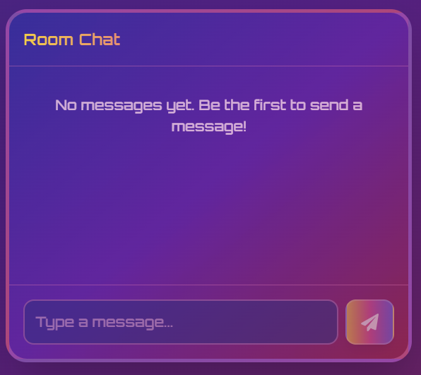
Test Case ID | Mô tả | Hành động | Điều kiện tiên quyết | Kết quả mong đợi | Kết quả thực tế | Kết quả |  |  | Kết quả |  |  | Chú thích
 |  |  |  |  |  | Vòng 1 |  |  | Vòng 2
 |  |  |  |  |  | Trạng thái | Ngày kiểm tra | Người kiểm tra | Trạng thái | Ngày kiểm tra | Người kiểm tra
GUI_SHOW Chức năng Hệ thống chat
GUI_CH01 | Hiển thị tiêu đề "Room Chat" | Truy cập vào một phòng chat | Đã tham gia một phòng có tính năng chat. | Tiêu đề "Room Chat" hiển thị rõ ràng ở đầu khung chat. | Tiêu đề "Room Chat" hiển thị rõ ràng ở đầu khung chat. | Passed | 13/05/2025 | T.Anh | Passed | 18/05/2025 | H.Anh
GUI_CH02 | Hiển thị thông báo khi chưa có tin nhắn | Truy cập vào phòng chat mới, chưa có tin nhắn nào. | Đã tham gia phòng chat, chưa có ai nhắn tin. | Thông báo "No messages yet. Be the first to send a message!" hiển thị trong khu vực tin nhắn. | Thông báo "No messages yet. Be the first to send a message!" hiển thị trong khu vực tin nhắn. | Passed | 13/05/2025 | T.Anh | Passed | 18/05/2025 | H.Anh
GUI_CH03 | Hiển thị ô nhập liệu "Type a message..." | Truy cập vào phòng chat. | Đã tham gia phòng chat. | Ô nhập liệu "Type a message..." hiển thị ở cuối khung chat. | Ô nhập liệu "Type a message..." hiển thị ở cuối khung chat. | Passed | 13/05/2025 | T.Anh | Passed | 18/05/2025 | H.Anh
GUI_CH04 | Hiển thị nút "Send" | Truy cập vào phòng chat. | Đã tham gia phòng chat. | Nút "Send" (biểu tượng máy bay giấy) hiển thị bên cạnh ô nhập liệu. | Nút "Send" (biểu tượng máy bay giấy) hiển thị bên cạnh ô nhập liệu. | Passed | 13/05/2025 | T.Anh | Passed | 18/05/2025 | H.Anh
GUI_CH05 | Hiển thị tin nhắn đã gửi (của bản thân) | Nhập tin nhắn vào ô và nhấn gửi. | Đã tham gia phòng chat. | Tin nhắn vừa gửi hiển thị trong khu vực tin nhắn, thường được căn chỉnh sang bên bên phải để phân biệt. | Tin nhắn vừa gửi hiển thị trong khu vực tin nhắn, thường được căn chỉnh sang bên bên phải để phân biệt. | Passed | 13/05/2025 | T.Anh | Passed | 18/05/2025 | H.Anh
GUI_CH06 | Hiển thị tin nhắn nhận được (của người khác) | Người khác trong phòng gửi tin nhắn. | Đã tham gia phòng chat. | Tin nhắn của người khác hiển thị trong khu vực tin nhắn, thường được căn chỉnh sang phía đối diện với tin nhắn của bản thân. Tên người gửi có thể hiển thị. | Tin nhắn của người khác hiển thị trong khu vực tin nhắn, thường được căn chỉnh sang phía đối diện với tin nhắn của bản thân. Tên người gửi có thể hiển thị. | Passed | 13/05/2025 | T.Anh | Passed | 18/05/2025 | H.Anh
GUI_CH07 | Kiểm tra thanh cuộn khi có nhiều tin nhắn | Nhiều tin nhắn được gửi/nhận, vượt quá chiều cao của khu vực hiển thị. | Đã tham gia phòng chat. | Thanh cuộn xuất hiện, cho phép người dùng cuộn lên/xuống để xem các tin nhắn cũ hơn. | Thanh cuộn xuất hiện, cho phép người dùng cuộn lên/xuống để xem các tin nhắn cũ hơn. | Passed | 13/05/2025 | T.Anh | Passed | 18/05/2025 | H.Anh
GUI_CH08 | Kiểm tra giao diện khi ô nhập liệu có nhiều dòng text | Nhập một đoạn văn bản dài hoặc nhấn Enter để xuống dòng trong ô nhập liệu (nếu được hỗ trợ). | Đã tham gia phòng chat. | Ô nhập liệu mở rộng để hiển thị nhiều dòng text, giao diện không bị vỡ. | Ô nhập liệu mở rộng để hiển thị nhiều dòng text, giao diện không bị vỡ. | Passed | 13/05/2025 | T.Anh | Passed | 18/05/2025 | H.Anh
FUNCTION_SHOW Chức năng Hệ thống chat
FUNC_CH09 | Gửi tin nhắn thành công khi nhập text | Nhập "Hello" vào ô "Type a message..." và nhấn nút "Send". | Đã tham gia phòng chat. Kết nối mạng ổn định. | Tin nhắn "Hello" được gửi và hiển thị trong khu vực chat cho tất cả mọi người trong phòng. | Chỉ có người gửi xem được tin nhắn | Failed | 13/05/2025 | T.Anh | Passed | 18/05/2025 | H.Anh
FUNC_CH10 | Gửi tin nhắn thành công bằng cách nhấn Enter (nếu được hỗ trợ) | Nhập "Test Enter" vào ô "Type a message..." và nhấn phím Enter. | Đã tham gia phòng chat. Tính năng gửi bằng Enter được kích hoạt. | Tin nhắn "Test Enter" được gửi và hiển thị trong khu vực chat. | Tin nhắn "Test Enter" được gửi và hiển thị trong khu vực chat. | Passed | 13/05/2025 | T.Anh | Passed | 18/05/2025 | H.Anh
FUNC_CH11 | Không gửi được tin nhắn khi ô nhập liệu trống | Để trống ô "Type a message..." và nhấn nút "Send". | Đã tham gia phòng chat. | Nút "Send" có thể bị vô hiệu hóa hoặc không có hành động nào xảy ra. Không có tin nhắn trống nào được gửi. | Nút "Send" có thể bị vô hiệu hóa hoặc không có hành động nào xảy ra. Không có tin nhắn trống nào được gửi. | Passed | 13/05/2025 | T.Anh | Passed | 18/05/2025 | H.Anh
FUNC_CH12 | Nhận tin nhắn từ người khác trong phòng | Một thành viên khác trong phòng gửi tin nhắn. | Đã tham gia phòng chat. Kết nối mạng ổn định. | Tin nhắn mới từ thành viên đó hiển thị trong khu vực chat của người dùng. Có thể có thông báo âm thanh/hình ảnh. | Tin nhắn mới từ thành viên đó hiển thị trong khu vực chat của người dùng. Có thể có thông báo âm thanh/hình ảnh. | Passed | 13/05/2025 | T.Anh | Passed | 18/05/2025 | H.Anh
FUNC_CH13 | Gửi tin nhắn chứa ký tự đặc biệt | Nhập tin nhắn chứa ký tự như "!@#$%^&*()" và nhấn gửi. | Đã tham gia phòng chat. | Tin nhắn được gửi và hiển thị chính xác các ký tự đặc biệt. | Tin nhắn được gửi và hiển thị chính xác các ký tự đặc biệt. | Passed | 13/05/2025 | T.Anh | Passed | 18/05/2025 | H.Anh
FUNC_CH14 | Kiểm tra giới hạn ký tự của một tin nhắn (nếu có) | Nhập một tin nhắn rất dài, vượt quá giới hạn ký tự cho phép (nếu có). | Đã tham gia phòng chat. | Hệ thống thông báo lỗi hoặc cắt bớt tin nhắn theo giới hạn cho phép. | Hệ thống thông báo lỗi hoặc cắt bớt tin nhắn theo giới hạn cho phép. | Passed | 13/05/2025 | T.Anh | Passed | 18/05/2025 | H.Anh
FUNC_CH15 | Kiểm tra tự động cuộn xuống khi có tin nhắn mới | Khi đang xem các tin nhắn cũ và có tin nhắn mới đến. | Đã tham gia phòng chat, khu vực chat đã có nhiều tin nhắn. | Khu vực chat tự động cuộn xuống để hiển thị tin nhắn mới nhất (hoặc có tùy chọn để cuộn xuống). | Khu vực chat tự động cuộn xuống để hiển thị tin nhắn mới nhất (hoặc có tùy chọn để cuộn xuống). | Passed | 13/05/2025 | T.Anh | Passed | 18/05/2025 | H.Anh
FUNC_CH16 | Gửi tin nhắn khi mất kết nối mạng | Nhập tin nhắn và nhấn gửi khi không có kết nối mạng. | Đã tham gia phòng chat, sau đó mất kết nối mạng. | Hiển thị thông báo lỗi "Không thể gửi tin nhắn" hoặc tin nhắn ở trạng thái "đang gửi/chưa gửi". Tin nhắn được gửi lại khi có kết nối. | Hiển thị thông báo lỗi "Không thể gửi tin nhắn" hoặc tin nhắn ở trạng thái "đang gửi/chưa gửi". Tin nhắn được gửi lại khi có kết nối. | Passed | 13/05/2025 | T.Anh | Passed | 18/05/2025 | H.Anh

TC_Leaderboard
Project Name | Hệ thống quiz động ứng dụng AI và Gamification cho học tập tương tác
Module Code | Xếp hạng
 | Hoàn thành | Lỗi | Chưa kiểm tra | Bị chăn | Tổng số trường hợp thử nghiệm
Round 1 | 16 | 1 | 0 | 0 | 16
Round 2 | 16 | 0 | 0 | 0 | 16
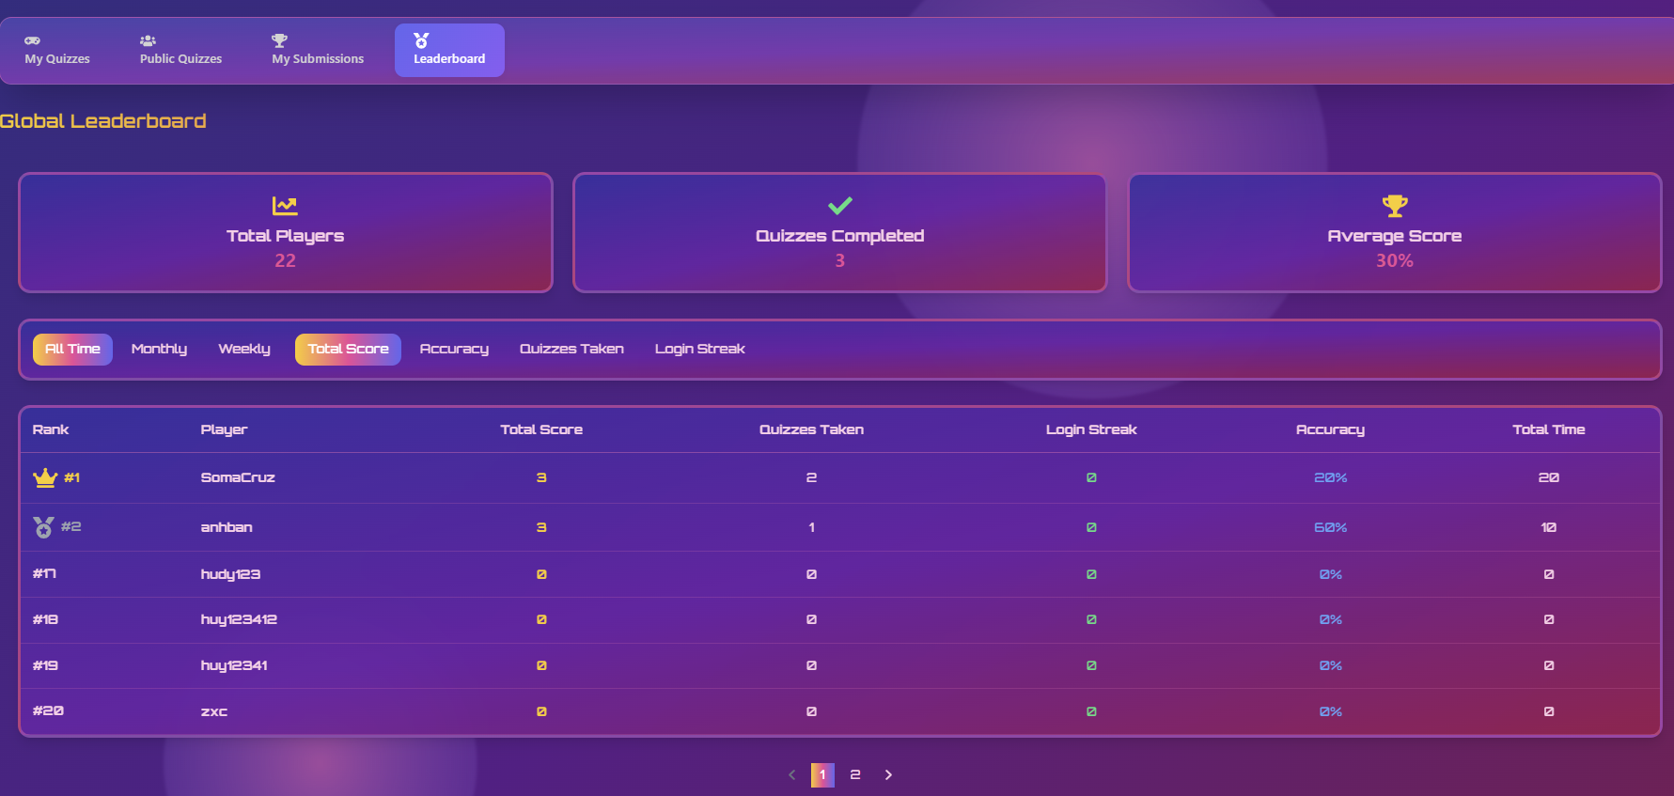
Test Case ID | Mô tả | Hành động | Điều kiện tiên quyết | Kết quả mong đợi | Kết quả thực tế | Kết quả |  |  | Kết quả |  |  | Chú thích
 |  |  |  |  |  | Vòng 1 |  |  | Vòng 2
 |  |  |  |  |  | Trạng thái | Ngày kiểm tra | Người kiểm tra | Trạng thái | Ngày kiểm tra | Người kiểm tra
GUI_SHOW Chức năng Xếp hạng
GUI_XH01 | Hiển thị tiêu đề "Global Leaderboard" và các thẻ thống kê | Truy cập trang "Global Leaderboard" | Đã đăng nhập. Có dữ liệu thống kê. | Tiêu đề "Global Leaderboard", các thẻ "Total Players", "Quizzes Completed", "Average Score" hiển thị rõ ràng với số liệu. | Tiêu đề "Global Leaderboard", các thẻ "Total Players", "Quizzes Completed", "Average Score" hiển thị rõ ràng với số liệu. | Passed | 13/05/2025 | Huy | Passed | 18/05/2025 | Quang
GUI_XH02 | Hiển thị các tab lọc thời gian và tùy chọn sắp xếp | Truy cập trang "Global Leaderboard" | Đã đăng nhập. | Các tab lọc thời gian ("All Time", "Monthly", "Weekly") và các tùy chọn sắp xếp ("Total Score", "Accuracy", "Quizzes Taken", "Login Streak") hiển thị đúng. Một tab/tùy chọn được chọn mặc định. | Các tab lọc thời gian ("All Time", "Monthly", "Weekly") và các tùy chọn sắp xếp ("Total Score", "Accuracy", "Quizzes Taken", "Login Streak") hiển thị đúng. Một tab/tùy chọn được chọn mặc định. | Passed | 13/05/2025 | Huy | Passed | 18/05/2025 | Quang
GUI_XH03 | Hiển thị bảng xếp hạng với đầy đủ các cột đã xác định | Truy cập trang "Global Leaderboard" | Đã đăng nhập. Có dữ liệu người chơi. | Bảng xếp hạng hiển thị với các cột: Rank, Player, Total Score, Quizzes Taken, Login Streak, Accuracy, Total Time. Tiêu đề cột rõ ràng. | Bảng xếp hạng hiển thị với các cột: Rank, Player, Total Score, Quizzes Taken, Login Streak, Accuracy, Total Time. Tiêu đề cột rõ ràng. | Passed | 13/05/2025 | Huy | Passed | 18/05/2025 | Quang
GUI_XH04 | Hiển thị dữ liệu người chơi và biểu tượng Rank (huy chương) | Truy cập trang "Global Leaderboard" | Đã đăng nhập. Có dữ liệu người chơi. | Dữ liệu người chơi (hạng, tên, điểm số, v.v.) hiển thị đúng. Biểu tượng huy chương cho #1, #2, #3 hiển thị chính xác. | Dữ liệu người chơi (hạng, tên, điểm số, v.v.) hiển thị đúng. Biểu tượng huy chương cho #1, #2, #3 hiển thị chính xác. | Passed | 13/05/2025 | Huy | Passed | 18/05/2025 | Quang
GUI_XH05 | Giao diện khi di chuột qua các hàng trong bảng (nếu có hiệu ứng) | Di chuột qua các hàng khác nhau trong bảng xếp hạng. | Đã đăng nhập. Có dữ liệu. | Hàng được di chuột qua có hiệu ứng làm nổi bật (ví dụ: thay đổi màu nền) nếu được thiết kế. | Hàng được di chuột qua có hiệu ứng làm nổi bật (ví dụ: thay đổi màu nền) nếu được thiết kế. | Passed | 13/05/2025 | Huy | Passed | 18/05/2025 | Quang
GUI_XH06 | Hiển thị phân trang (nếu có và cần thiết) | Truy cập trang "Global Leaderboard" với số lượng người chơi lớn. | Đã đăng nhập. Số lượng người chơi vượt quá số dòng hiển thị trên một trang. | Các nút điều khiển phân trang hiển thị ở cuối bảng. | Các nút điều khiển phân trang hiển thị ở cuối bảng. | Passed | 13/05/2025 | Huy | Passed | 18/05/2025 | Quang
GUI_XH07 | Kiểm tra giao diện khi không có dữ liệu người chơi (cho bộ lọc cụ thể) | Chọn một tab lọc (ví dụ: "Weekly") mà không có dữ liệu. | Đã đăng nhập. | Bảng xếp hạng hiển thị thông báo "No data available for this period" hoặc tương tự. Các thẻ thống kê có thể thay đổi hoặc giữ nguyên tùy thiết kế. | Bảng xếp hạng hiển thị thông báo "No data available for this period" hoặc tương tự. Các thẻ thống kê có thể thay đổi hoặc giữ nguyên tùy thiết kế. | Passed | 13/05/2025 | Huy | Passed | 18/05/2025 | Quang
GUI_XH08 | Giao diện của tab/tùy chọn sắp xếp đang được chọn | Click vào một tùy chọn sắp xếp (ví dụ: "Accuracy"). | Đã đăng nhập. | Tùy chọn sắp xếp được chọn được làm nổi bật (ví dụ: gạch chân, màu khác) để cho biết nó đang hoạt động. | Tùy chọn sắp xếp được chọn được làm nổi bật (ví dụ: gạch chân, màu khác) để cho biết nó đang hoạt động. | Passed | 13/05/2025 | Huy | Passed | 18/05/2025 | Quang
FUNCTION_SHOW Chức năng Xếp hạng
FUNC_XH09 | Lọc dữ liệu theo "All Time", "Monthly", "Weekly" | Click lần lượt vào các tab "All Time", "Monthly", "Weekly". | Đã đăng nhập. Có dữ liệu cho các khoảng thời gian khác nhau. | Bảng xếp hạng cập nhật và hiển thị chính xác dữ liệu tương ứng với khoảng thời gian được chọn. | Bảng xếp hạng cập nhật và hiển thị chính xác dữ liệu tương ứng với khoảng thời gian được chọn. | Passed | 13/05/2025 | Huy | Passed | 18/05/2025 | Quang
FUNC_XH10 | Sắp xếp dữ liệu theo "Total Score" (tăng/giảm) | Click vào tùy chọn sắp xếp "Total Score". Click lần nữa để đổi chiều sắp xếp (nếu hỗ trợ). | Đã đăng nhập. Có dữ liệu người chơi. | Dữ liệu trong bảng được sắp xếp theo "Total Score" (mặc định giảm dần, lần click thứ hai có thể tăng dần). | Dữ liệu sắp xếp không thay đổi | Failed | 13/05/2025 | Huy | Passed | 18/05/2025 | Quang
FUNC_XH11 | Sắp xếp dữ liệu theo "Accuracy" (tăng/giảm) | Click vào tùy chọn sắp xếp "Accuracy". | Đã đăng nhập. Có dữ liệu người chơi. | Dữ liệu trong bảng được sắp xếp theo "Accuracy". | Dữ liệu trong bảng được sắp xếp theo "Accuracy". | Passed | 13/05/2025 | Huy | Passed | 18/05/2025 | Quang
FUNC_XH12 | Sắp xếp dữ liệu theo "Quizzes Taken" (tăng/giảm) | Click vào tùy chọn sắp xếp "Quizzes Taken". | Đã đăng nhập. Có dữ liệu người chơi. | Dữ liệu trong bảng được sắp xếp theo "Quizzes Taken". | Dữ liệu trong bảng được sắp xếp theo "Quizzes Taken". | Passed | 13/05/2025 | Huy | Passed | 18/05/2025 | Quang
FUNC_XH13 | Sắp xếp dữ liệu theo "Login Streak" (tăng/giảm) | Click vào tùy chọn sắp xếp "Login Streak". | Đã đăng nhập. Có dữ liệu người chơi. | Dữ liệu trong bảng được sắp xếp theo "Login Streak". | Dữ liệu trong bảng được sắp xếp theo "Login Streak". | Passed | 13/05/2025 | Huy | Passed | 18/05/2025 | Quang
FUNC_XH14 | Kiểm tra tính chính xác của dữ liệu trên thẻ "Total Players" theo bộ lọc | Chọn tab "All Time", sau đó chọn "Monthly". | Đã đăng nhập. | Số liệu "Total Players" trên thẻ cập nhật chính xác theo số lượng người chơi duy nhất trong khoảng thời gian đã chọn. | Số liệu "Total Players" trên thẻ cập nhật chính xác theo số lượng người chơi duy nhất trong khoảng thời gian đã chọn. | Passed | 13/05/2025 | Huy | Passed | 18/05/2025 | Quang
FUNC_XH15 | Kiểm tra tính chính xác của dữ liệu trên thẻ "Average Score" theo bộ lọc | Chọn tab "All Time", sau đó chọn "Monthly". | Đã đăng nhập. | Số liệu "Average Score" trên thẻ được tính toán lại chính xác dựa trên dữ liệu của khoảng thời gian đã chọn. | Số liệu "Average Score" trên thẻ được tính toán lại chính xác dựa trên dữ liệu của khoảng thời gian đã chọn. | Passed | 13/05/2025 | Huy | Passed | 18/05/2025 | Quang
FUNC_XH16 | Chức năng phân trang hoạt động chính xác | Khi có nhiều trang dữ liệu, click nút "Next", "Previous", hoặc số trang cụ thể. | Đã đăng nhập. Có nhiều hơn một trang dữ liệu người chơi cho bộ lọc hiện tại. | Bảng xếp hạng hiển thị đúng dữ liệu của trang được yêu cầu. | Bảng xếp hạng hiển thị đúng dữ liệu của trang được yêu cầu. | Passed | 13/05/2025 | Huy | Passed | 18/05/2025 | Quang

TC_Admin
Project Name | Hệ thống quiz động ứng dụng AI và Gamification cho học tập tương tác
Module Code | Xếp hạng
 | Hoàn thành | Lỗi | Chưa kiểm tra | Bị chăn | Tổng số trường hợp thử nghiệm
Round 1 | 16 | 0 | 0 | 0 | 16
Round 2 | 16 | 0 | 0 | 0 | 16
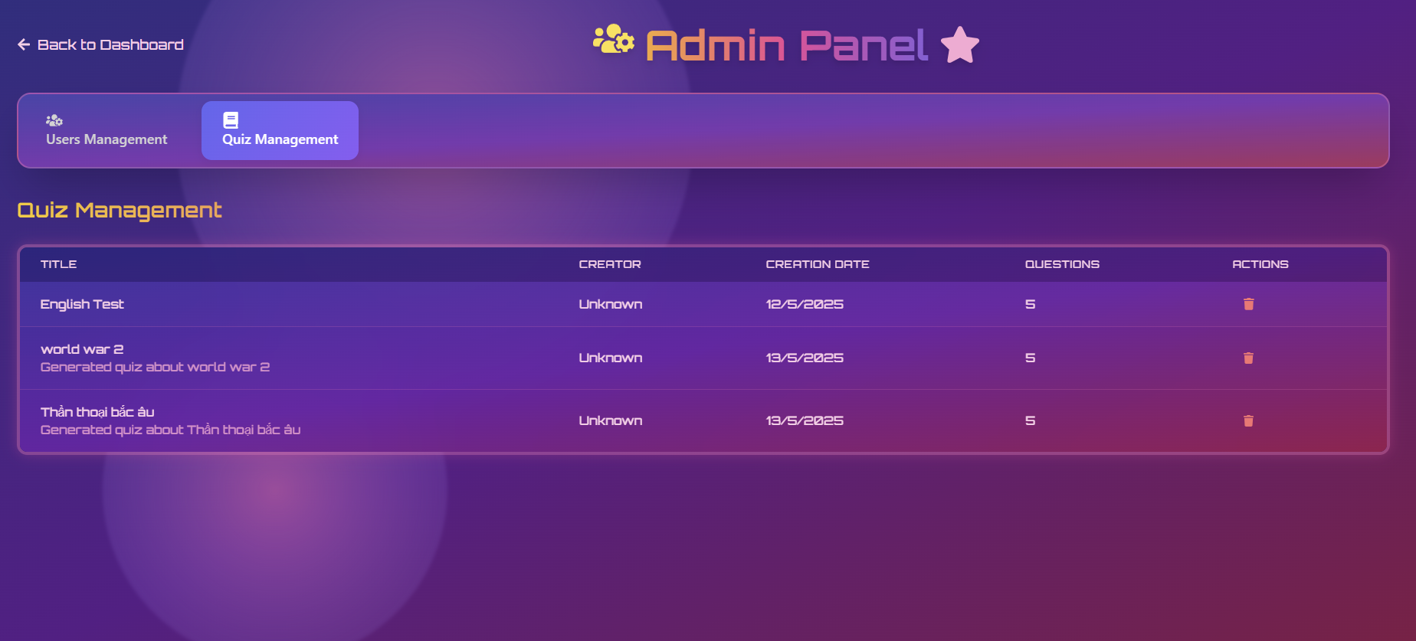 |  |  |  | 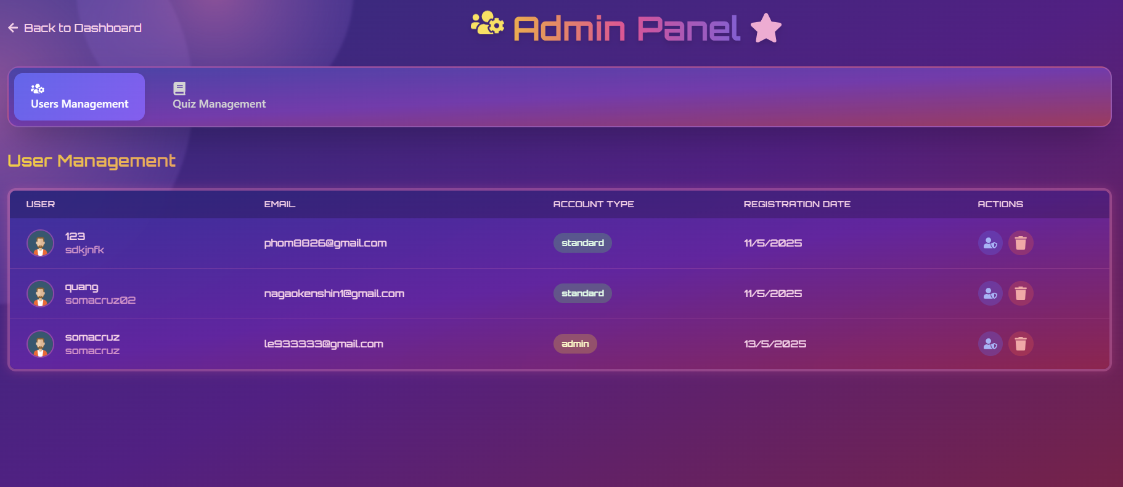
Test Case ID | Mô tả | Hành động | Điều kiện tiên quyết | Kết quả mong đợi | Kết quả thực tế | Kết quả |  |  | Kết quả |  |  | Chú thích
 |  |  |  |  |  | Vòng 1 |  |  | Vòng 2
 |  |  |  |  |  | Trạng thái | Ngày kiểm tra | Người kiểm tra | Trạng thái | Ngày kiểm tra | Người kiểm tra
GUI_SHOW Chức năng Xếp hạng
GUI_AD01 | Hiển thị tiêu đề "Admin Panel" và các tab chính khi ở Quiz Management | Truy cập trang Admin Panel, tab Quiz Management. | Đăng nhập với quyền admin. | Tiêu đề "Admin Panel", tab "Quiz Management" (được chọn) và "Users Management" hiển thị rõ ràng. | Tiêu đề "Admin Panel", tab "Quiz Management" (được chọn) và "Users Management" hiển thị rõ ràng. | Passed | 14/05/2025 | Quang, T.Anh | Passed | 19/05/2025 | Quang, T.Anh
GUI_AD02 | Hiển thị tiêu đề phụ "Quiz Management" và bảng quiz | Truy cập tab Quiz Management. | Đăng nhập với quyền admin. | Tiêu đề "Quiz Management" và bảng danh sách quiz với các cột (TITLE, CREATOR, CREATION DATE, QUESTIONS, ACTIONS) hiển thị. | Tiêu đề "Quiz Management" và bảng danh sách quiz với các cột (TITLE, CREATOR, CREATION DATE, QUESTIONS, ACTIONS) hiển thị. | Passed | 14/05/2025 | Quang, T.Anh | Passed | 19/05/2025 | Quang, T.Anh
GUI_AD03 | Hiển thị thông tin quiz trong bảng | Truy cập tab Quiz Management. | Đăng nhập với quyền admin. Có dữ liệu quiz. | Thông tin của mỗi quiz (tên, người tạo, ngày tạo, số câu hỏi) hiển thị đúng trong các ô tương ứng. | Thông tin của mỗi quiz (tên, người tạo, ngày tạo, số câu hỏi) hiển thị đúng trong các ô tương ứng. | Passed | 14/05/2025 | Quang, T.Anh | Passed | 19/05/2025 | Quang, T.Anh
GUI_AD04 | Hiển thị biểu tượng hành động (Actions) cho mỗi quiz | Truy cập tab Quiz Management. | Đăng nhập với quyền admin. Có dữ liệu quiz. | Biểu tượng xóa (và các biểu tượng khác như sửa/xem nếu có) hiển thị cho mỗi quiz trong cột ACTIONS. | Biểu tượng xóa (và các biểu tượng khác như sửa/xem nếu có) hiển thị cho mỗi quiz trong cột ACTIONS. | Passed | 14/05/2025 | Quang, T.Anh | Passed | 19/05/2025 | Quang, T.Anh
GUI_AD05 | Kiểm tra giao diện khi không có quiz nào | Truy cập tab Quiz Management. | Đăng nhập với quyền admin. Không có quiz nào trong hệ thống. | Bảng hiển thị thông báo "No quizzes found" hoặc tương tự. | Bảng hiển thị thông báo "No quizzes found" hoặc tương tự. | Passed | 14/05/2025 | Quang, T.Anh | Passed | 19/05/2025 | Quang, T.Anh
GUI_AD06 | Giao diện khi di chuột qua các biểu tượng hành động của quiz | Di chuột qua biểu tượng xóa quiz. | Đăng nhập với quyền admin. | Tooltip hiển thị mô tả hành động (ví dụ: "Delete Quiz") khi di chuột qua biểu tượng. | Tooltip hiển thị mô tả hành động (ví dụ: "Delete Quiz") khi di chuột qua biểu tượng. | Passed | 14/05/2025 | Quang, T.Anh | Passed | 19/05/2025 | Quang, T.Anh
GUI_AD07 | Hiển thị đầy đủ tên quiz dài và mô tả (nếu có) | Truy cập tab Quiz Management. | Đăng nhập với quyền admin. Có quiz với tên/mô tả dài. | Tên quiz và mô tả được hiển thị đầy đủ hoặc có cơ chế hiển thị thêm (ví dụ: tooltip, wrap text). | Tên quiz và mô tả được hiển thị đầy đủ hoặc có cơ chế hiển thị thêm (ví dụ: tooltip, wrap text). | Passed | 14/05/2025 | Quang, T.Anh | Passed | 19/05/2025 | Quang, T.Anh
GUI_AD08 | Kiểm tra responsive của trang Quiz Management trên mobile | Thay đổi kích thước trình duyệt sang mobile view. | Đăng nhập với quyền admin. | Bảng và các thành phần khác sắp xếp hợp lý, không bị vỡ. Có thể có thanh cuộn ngang cho bảng. | Bảng và các thành phần khác sắp xếp hợp lý, không bị vỡ. Có thể có thanh cuộn ngang cho bảng. | Passed | 14/05/2025 | Quang, T.Anh | Passed | 19/05/2025 | Quang, T.Anh
FUNCTION_SHOW Chức năng Xếp hạng
FUNC_AD09 | Chuyển sang tab "Users Management" từ Quiz Management | Click vào tab "Users Management". | Đang ở tab "Quiz Management". | Giao diện chuyển sang tab "Users Management", hiển thị nội dung quản lý người dùng. | Giao diện chuyển sang tab "Users Management", hiển thị nội dung quản lý người dùng. | Passed | 14/05/2025 | Quang, T.Anh | Passed | 19/05/2025 | Quang, T.Anh
FUNC_AD10 | Xóa một quiz | Click vào biểu tượng xóa của một quiz. Xác nhận xóa. | Đăng nhập với quyền admin. Có ít nhất một quiz. | Quiz đó bị xóa khỏi hệ thống. Thông báo xóa thành công. Danh sách quiz cập nhật. | Quiz đó bị xóa khỏi hệ thống. Thông báo xóa thành công. Danh sách quiz cập nhật. | Passed | 14/05/2025 | Quang, T.Anh | Passed | 19/05/2025 | Quang, T.Anh
FUNC_AD11 | Xem chi tiết/Sửa quiz (nếu có nút) | Click vào biểu tượng xem chi tiết/sửa của một quiz (nếu có). | Đăng nhập với quyền admin. | Chuyển hướng đến trang chi tiết quiz hoặc form chỉnh sửa quiz đó. | Chuyển hướng đến trang chi tiết quiz hoặc form chỉnh sửa quiz đó. | Passed | 14/05/2025 | Quang, T.Anh | Passed | 19/05/2025 | Quang, T.Anh
FUNC_AD12 | Tìm kiếm quiz (nếu có thanh tìm kiếm) | Nhập tên quiz hoặc tên người tạo vào thanh tìm kiếm (nếu có) và nhấn Enter. | Đăng nhập với quyền admin. Có thanh tìm kiếm. | Danh sách quiz được lọc theo từ khóa tìm kiếm. | Danh sách quiz được lọc theo từ khóa tìm kiếm. | Passed | 14/05/2025 | Quang, T.Anh | Passed | 19/05/2025 | Quang, T.Anh
FUNC_AD13 | Phân trang danh sách quiz (nếu có nhiều quiz) | Click vào nút Next/Previous hoặc số trang (nếu có). | Đăng nhập với quyền admin. Số lượng quiz vượt quá giới hạn 1 trang. | Danh sách quiz của trang tương ứng được hiển thị. | Danh sách quiz của trang tương ứng được hiển thị. | Passed | 14/05/2025 | Quang, T.Anh | Passed | 19/05/2025 | Quang, T.Anh
FUNC_AD14 | Kiểm tra liên kết đến người tạo quiz (Creator) | Click vào tên người tạo quiz trong cột CREATOR (nếu là link). | Đăng nhập với quyền admin. Tên người tạo là một liên kết. | Chuyển hướng đến trang thông tin chi tiết của người tạo đó (ví dụ: trong Users Management). | Chuyển hướng đến trang thông tin chi tiết của người tạo đó (ví dụ: trong Users Management). | Passed | 14/05/2025 | Quang, T.Anh | Passed | 19/05/2025 | Quang, T.Anh
FUNC_AD15 | Kiểm tra thông tin "QUESTIONS" có chính xác không | So sánh số lượng câu hỏi hiển thị trong bảng với số lượng câu hỏi thực tế của quiz. | Đăng nhập với quyền admin. | Số lượng câu hỏi hiển thị là chính xác. | Số lượng câu hỏi hiển thị là chính xác. | Passed | 14/05/2025 | Quang, T.Anh | Passed | 19/05/2025 | Quang, T.Anh
FUNC_AD16 | Xác nhận trước khi xóa quiz | Click vào biểu tượng xóa quiz. | Đăng nhập với quyền admin. | Hiển thị hộp thoại xác nhận (ví dụ: "Are you sure you want to delete this quiz?"). Hủy bỏ xóa. Quiz không bị xóa. | Hộp thoại không xuất hiện | Failed | 14/05/2025 | Quang, T.Anh | Passed | 19/05/2025 | Quang, T.Anh

TC_Social_Network
Project Name | Hệ thống quiz động ứng dụng AI và Gamification cho học tập tương tác
Module Code | Tích hợp mạng xã hội
 | Hoàn thành | Lỗi | Chưa kiểm tra | Bị chăn | Tổng số trường hợp thử nghiệm
Round 1 | 16 | 1 | 0 | 0 | 16
Round 2 | 16 | 0 | 0 | 0 | 16
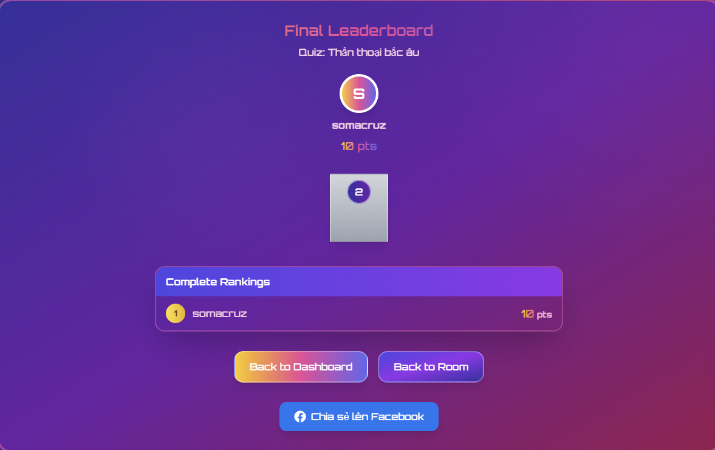
Test Case ID | Mô tả | Hành động | Điều kiện tiên quyết | Kết quả mong đợi | Kết quả thực tế | Kết quả |  |  | Kết quả |  |  | Chú thích
 |  |  |  |  |  | Vòng 1 |  |  | Vòng 2
 |  |  |  |  |  | Trạng thái | Ngày kiểm tra | Người kiểm tra | Trạng thái | Ngày kiểm tra | Người kiểm tra
GUI_SHOW Chức năng Tích hợp mạng xã hội
GUI_FB01 | Hiển thị nút "Chia sẻ lên Facebook" | Kết thúc một quiz và hiển thị màn hình "Final Leaderboard". | Người dùng đã hoàn thành quiz. | Nút "Chia sẻ lên Facebook" với logo Facebook hiển thị rõ ràng, dễ nhận biết. | Nút "Chia sẻ lên Facebook" với logo Facebook hiển thị rõ ràng, dễ nhận biết. | Passed | 14/05/2025 | Huy | Passed | 19/05/2025 | Quân
GUI_FB02 | Hiển thị các thông tin kết quả chính trên màn hình | Kết thúc một quiz và hiển thị màn hình "Final Leaderboard". | Người dùng đã hoàn thành quiz. | Các thông tin như "Final Leaderboard", tên Quiz, người chiến thắng, điểm số, "Complete Rankings" hiển thị đầy đủ. | Các thông tin như "Final Leaderboard", tên Quiz, người chiến thắng, điểm số, "Complete Rankings" hiển thị đầy đủ. | Passed | 14/05/2025 | Huy | Passed | 19/05/2025 | Quân
GUI_FB03 | Giao diện nút "Chia sẻ lên Facebook" khi di chuột qua | Di chuột qua nút "Chia sẻ lên Facebook". | Nút hiển thị. | Nút có hiệu ứng hover (ví dụ: thay đổi màu nền, độ sáng) nếu được thiết kế. | Nút có hiệu ứng hover (ví dụ: thay đổi màu nền, độ sáng) nếu được thiết kế. | Passed | 14/05/2025 | Huy | Passed | 19/05/2025 | Quân
GUI_FB04 | Giao diện popup/cửa sổ chia sẻ của Facebook (sau khi click) | Click nút "Chia sẻ lên Facebook". | Người dùng đã đăng nhập Facebook trên trình duyệt hoặc ứng dụng yêu cầu đăng nhập. | Cửa sổ/popup tiêu chuẩn của Facebook để chia sẻ liên kết/nội dung xuất hiện. | Cửa sổ/popup tiêu chuẩn của Facebook để chia sẻ liên kết/nội dung xuất hiện. | Passed | 14/05/2025 | Huy | Passed | 19/05/2025 | Quân
GUI_FB05 | Nội dung mặc định trong popup chia sẻ Facebook (Tiêu đề, Mô tả, Hình ảnh) | Click nút "Chia sẻ lên Facebook", cửa sổ Facebook hiện ra. | - | Cửa sổ chia sẻ của Facebook tự động điền các thông tin như tiêu đề (ví dụ: "Tôi vừa đạt [Điểm] điểm trong quiz [Tên Quiz]!"), mô tả, và hình ảnh đại diện (ví dụ: logo game, ảnh kết quả). | Cửa sổ chia sẻ của Facebook tự động điền các thông tin như tiêu đề (ví dụ: "Tôi vừa đạt [Điểm] điểm trong quiz [Tên Quiz]!"), mô tả, và hình ảnh đại diện (ví dụ: logo game, ảnh kết quả). | Passed | 14/05/2025 | Huy | Passed | 19/05/2025 | Quân
GUI_FB06 | Giao diện các nút "Back to Dashboard" và "Back to Room" | Kết thúc một quiz và hiển thị màn hình "Final Leaderboard". | Người dùng đã hoàn thành quiz. | Hai nút "Back to Dashboard" và "Back to Room" hiển thị rõ ràng. | Hai nút "Back to Dashboard" và "Back to Room" hiển thị rõ ràng. | Passed | 14/05/2025 | Huy | Passed | 19/05/2025 | Quân
GUI_FB07 | Kiểm tra vị trí của nút "Chia sẻ lên Facebook" | Kết thúc một quiz và hiển thị màn hình "Final Leaderboard". | Người dùng đã hoàn thành quiz. | Nút "Chia sẻ lên Facebook" được đặt ở vị trí hợp lý, dễ thấy trên màn hình. | Nút "Chia sẻ lên Facebook" được đặt ở vị trí hợp lý, dễ thấy trên màn hình. | Passed | 14/05/2025 | Huy | Passed | 19/05/2025 | Quân
GUI_FB08 | Thông báo sau khi chia sẻ thành công (nếu có, từ phía ứng dụng) | Sau khi người dùng hoàn tất chia sẻ trên popup Facebook và quay lại ứng dụng. | Người dùng đã chia sẻ thành công. | Ứng dụng có thể hiển thị một thông báo ngắn "Đã chia sẻ thành công!" (tùy chọn). | Ứng dụng có thể hiển thị một thông báo ngắn "Đã chia sẻ thành công!" (tùy chọn). | Passed | 14/05/2025 | Huy | Passed | 19/05/2025 | Quân
FUNCTION_SHOW Chức năng Tích hợp mạng xã hội
FUNC_FB09 | Click nút "Chia sẻ lên Facebook" mở cửa sổ Facebook | Click nút "Chia sẻ lên Facebook". | Người dùng chưa đăng nhập Facebook trên trình duyệt. | Mở ra tab/popup mới yêu cầu người dùng đăng nhập vào Facebook trước, sau đó hiển thị cửa sổ chia sẻ. | Mở ra tab/popup mới yêu cầu người dùng đăng nhập vào Facebook trước, sau đó hiển thị cửa sổ chia sẻ. | Passed | 14/05/2025 | Huy | Passed | 19/05/2025 | Quân
FUNC_FB10 | Click nút "Chia sẻ lên Facebook" khi đã đăng nhập Facebook | Click nút "Chia sẻ lên Facebook". | Người dùng đã đăng nhập Facebook trên trình duyệt. | Mở trực tiếp cửa sổ/popup chia sẻ của Facebook với nội dung được điền sẵn. | Không điền sẵn nội dung | Failed | 14/05/2025 | Huy | Passed | 19/05/2025 | Quân
FUNC_FB11 | Người dùng hoàn tất chia sẻ trên Facebook | Trong cửa sổ chia sẻ của Facebook, người dùng nhấn nút "Đăng" (Post). | Cửa sổ chia sẻ Facebook đang mở. | Bài đăng xuất hiện trên dòng thời gian Facebook của người dùng với nội dung đã được thiết lập (tiêu đề, mô tả, link, ảnh). Cửa sổ Facebook có thể đóng lại. | Bài đăng xuất hiện trên dòng thời gian Facebook của người dùng với nội dung đã được thiết lập (tiêu đề, mô tả, link, ảnh). Cửa sổ Facebook có thể đóng lại. | Passed | 14/05/2025 | Huy | Passed | 19/05/2025 | Quân
FUNC_FB12 | Người dùng hủy bỏ chia sẻ trên Facebook | Trong cửa sổ chia sẻ của Facebook, người dùng nhấn nút "Hủy" (Cancel) hoặc đóng cửa sổ. | Cửa sổ chia sẻ Facebook đang mở. | Không có bài đăng nào xuất hiện trên Facebook. Người dùng quay lại màn hình "Final Leaderboard" của ứng dụng. | Không có bài đăng nào xuất hiện trên Facebook. Người dùng quay lại màn hình "Final Leaderboard" của ứng dụng. | Passed | 14/05/2025 | Huy | Passed | 19/05/2025 | Quân
FUNC_FB13 | Nội dung chia sẻ có chứa link chính xác về quiz/kết quả | Kiểm tra bài đăng trên Facebook sau khi chia sẻ thành công. | Đã chia sẻ thành công. | Bài đăng trên Facebook có chứa một liên kết, khi click vào sẽ dẫn đến trang quiz, trang chủ game, hoặc trang kết quả (tùy theo thiết kế). | Bài đăng trên Facebook có chứa một liên kết, khi click vào sẽ dẫn đến trang quiz, trang chủ game, hoặc trang kết quả (tùy theo thiết kế). | Passed | 14/05/2025 | Huy | Passed | 19/05/2025 | Quân
FUNC_FB14 | Nút "Chia sẻ lên Facebook" không hoạt động nếu không có kết nối mạng | Mất kết nối mạng. Click nút "Chia sẻ lên Facebook". | Không có kết nối internet. | Nút có thể bị vô hiệu hóa, hoặc khi click hiển thị thông báo lỗi "Không có kết nối mạng" hoặc không mở được cửa sổ Facebook. | Nút có thể bị vô hiệu hóa, hoặc khi click hiển thị thông báo lỗi "Không có kết nối mạng" hoặc không mở được cửa sổ Facebook. | Passed | 14/05/2025 | Huy | Passed | 19/05/2025 | Quân
FUNC_FB15 | Click nút "Back to Dashboard" | Click nút "Back to Dashboard". | Đang ở màn hình "Final Leaderboard". | Người dùng được chuyển hướng về trang Dashboard chính. | Người dùng được chuyển hướng về trang Dashboard chính. | Passed | 14/05/2025 | Huy | Passed | 19/05/2025 | Quân
FUNC_FB16 | Click nút "Back to Room" | Click nút "Back to Room". | Đang ở màn hình "Final Leaderboard" của một phòng chơi. | Người dùng được chuyển hướng trở lại phòng chơi (nếu phòng còn hoạt động và cho phép quay lại) hoặc sảnh chờ phòng. | Người dùng được chuyển hướng trở lại phòng chơi (nếu phòng còn hoạt động và cho phép quay lại) hoặc sảnh chờ phòng. | Passed | 14/05/2025 | Huy | Passed | 19/05/2025 | Quân

TC_Rating
Project Name | Hệ thống quiz động ứng dụng AI và Gamification cho học tập tương tác
Module Code | Đánh giá quiz
 | Hoàn thành | Lỗi | Chưa kiểm tra | Bị chăn | Tổng số trường hợp thử nghiệm
Round 1 | 16 | 1 | 0 | 0 | 16
Round 2 | 16 | 0 | 0 | 0 | 16
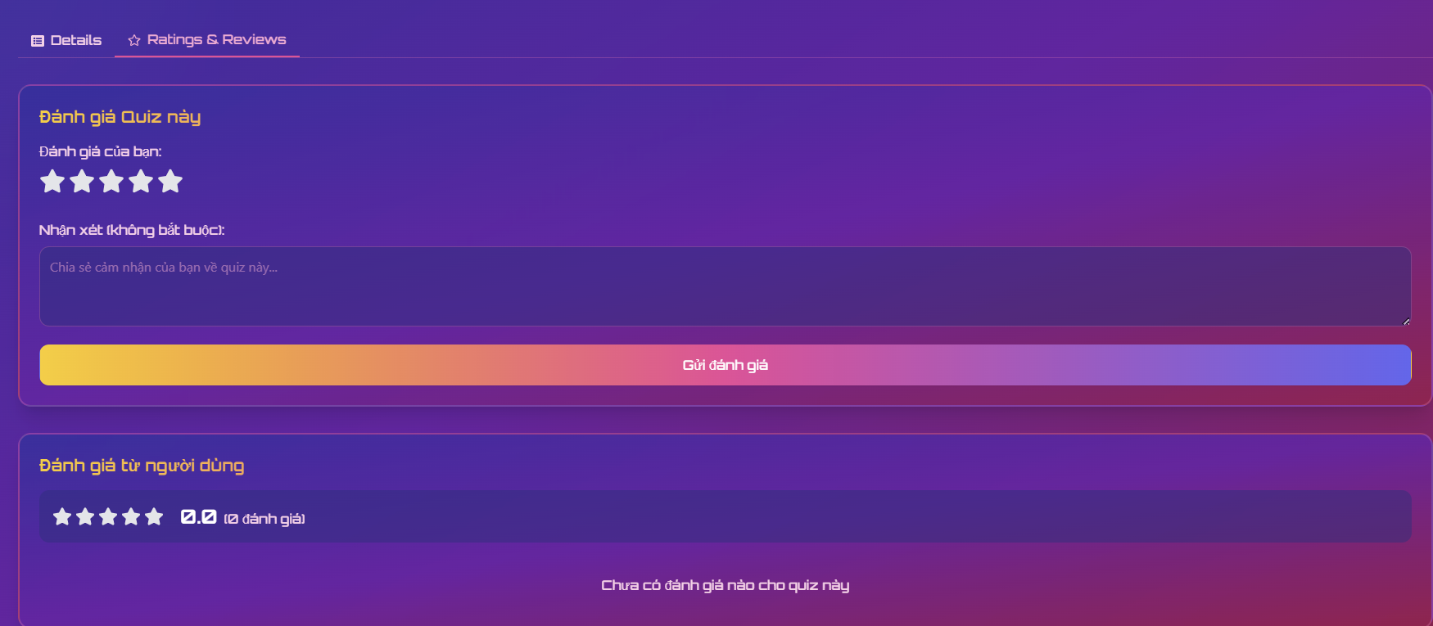
Test Case ID | Mô tả | Hành động | Điều kiện tiên quyết | Kết quả mong đợi | Kết quả thực tế | Kết quả |  |  | Kết quả |  |  | Chú thích
 |  |  |  |  |  | Vòng 1 |  |  | Vòng 2
 |  |  |  |  |  | Trạng thái | Ngày kiểm tra | Người kiểm tra | Trạng thái | Ngày kiểm tra | Người kiểm tra
GUI_SHOW Chức năng Đánh giá quiz
GUI_DG01 | Hiển thị các tab "Details" và "Ratings & Reviews" | Truy cập trang chi tiết quiz. | Đã đăng nhập. | Hai tab "Details" và "Ratings & Reviews" hiển thị, tab "Ratings & Reviews" được chọn. | Hai tab "Details" và "Ratings & Reviews" hiển thị, tab "Ratings & Reviews" được chọn. | Passed | 14/05/2025 | H.Anh | Passed | 19/05/2025 | Quân
GUI_DG02 | Hiển thị phần "Đánh giá Quiz này" | Truy cập tab "Ratings & Reviews". | Đã đăng nhập. Người dùng chưa đánh giá quiz này. | Tiêu đề "Đánh giá của bạn:", hệ thống 5 sao, ô nhập "Nhận xét" và nút "Gửi đánh giá" hiển thị. | Tiêu đề "Đánh giá của bạn:", hệ thống 5 sao, ô nhập "Nhận xét" và nút "Gửi đánh giá" hiển thị. | Passed | 14/05/2025 | H.Anh | Passed | 19/05/2025 | Quân
GUI_DG03 | Hiển thị placeholder trong ô "Nhận xét" | Truy cập tab "Ratings & Reviews". | Đã đăng nhập. | Placeholder "Chia sẻ cảm nhận của bạn về quiz này..." hiển thị trong ô nhận xét. | Placeholder "Chia sẻ cảm nhận của bạn về quiz này..." hiển thị trong ô nhận xét. | Passed | 14/05/2025 | H.Anh | Passed | 19/05/2025 | Quân
GUI_DG04 | Hiển thị phần "Đánh giá từ người dùng" | Truy cập tab "Ratings & Reviews". | Đã đăng nhập. | Phần "Đánh giá từ người dùng" hiển thị với điểm trung bình và tổng số lượt đánh giá (ví dụ: "0.0 / 0 đánh giá"). | Phần "Đánh giá từ người dùng" hiển thị với điểm trung bình và tổng số lượt đánh giá (ví dụ: "0.0 / 0 đánh giá"). | Passed | 14/05/2025 | H.Anh | Passed | 19/05/2025 | Quân
GUI_DG05 | Giao diện khi người dùng đã đánh giá quiz | Truy cập tab "Ratings & Reviews". | Đã đăng nhập. Người dùng đã đánh giá quiz này trước đó. | Phần "Đánh giá Quiz này" có thể hiển thị đánh giá trước đó của người dùng và cho phép sửa/xóa, hoặc ẩn form gửi mới. | Phần "Đánh giá Quiz này" có thể hiển thị đánh giá trước đó của người dùng và cho phép sửa/xóa, hoặc ẩn form gửi mới. | Passed | 14/05/2025 | H.Anh | Passed | 19/05/2025 | Quân
GUI_DG06 | Giao diện khi chọn số sao đánh giá | Click vào các ngôi sao để chọn mức đánh giá (1 đến 5 sao). | Đã đăng nhập. | Số sao tương ứng được tô sáng/chọn. | Số sao tương ứng được tô sáng/chọn. | Passed | 14/05/2025 | H.Anh | Passed | 19/05/2025 | Quân
GUI_DG07 | Hiển thị danh sách đánh giá của người dùng khác (nếu có) | Truy cập tab "Ratings & Reviews". | Đã đăng nhập. Có người dùng khác đã đánh giá quiz. | Danh sách các đánh giá (sao, nhận xét, tên người dùng, ngày đánh giá) của người dùng khác hiển thị bên dưới phần "Đánh giá từ người dùng". | Danh sách các đánh giá (sao, nhận xét, tên người dùng, ngày đánh giá) của người dùng khác hiển thị bên dưới phần "Đánh giá từ người dùng". | Passed | 14/05/2025 | H.Anh | Passed | 19/05/2025 | Quân
GUI_DG08 | Kiểm tra nút "Gửi đánh giá" có bị vô hiệu hóa ban đầu không | Truy cập tab "Ratings & Reviews". | Đã đăng nhập. Chưa chọn sao nào. | Nút "Gửi đánh giá" bị vô hiệu hóa cho đến khi người dùng chọn ít nhất một sao. | Nút "Gửi đánh giá" bị vô hiệu hóa cho đến khi người dùng chọn ít nhất một sao. | Passed | 14/05/2025 | H.Anh | Passed | 19/05/2025 | Quân
FUNCTION_SHOW Chức năng Đánh giá quiz
FUNC_DG09 | Gửi đánh giá thành công (chỉ chọn sao) | Chọn 4 sao. Click nút "Gửi đánh giá". | Đã đăng nhập. Chưa đánh giá quiz này. | Đánh giá được gửi thành công. Thông báo thành công. Phần "Đánh giá từ người dùng" cập nhật điểm trung bình và số lượt. Form đánh giá có thể ẩn đi hoặc hiển thị đánh giá đã gửi. | Đánh giá được gửi thành công. Thông báo thành công. Phần "Đánh giá từ người dùng" cập nhật điểm trung bình và số lượt. Form đánh giá có thể ẩn đi hoặc hiển thị đánh giá đã gửi. | Passed | 14/05/2025 | H.Anh | Passed | 19/05/2025 | Quân
FUNC_DG10 | Gửi đánh giá thành công (chọn sao và nhập nhận xét) | Chọn 5 sao. Nhập "Quiz rất hay!" vào ô nhận xét. Click "Gửi đánh giá". | Đã đăng nhập. Chưa đánh giá quiz này. | Đánh giá và nhận xét được gửi thành công. Thông tin cập nhật tương tự FUNC_RATE_001. Nhận xét hiển thị nếu có danh sách đánh giá. | Đánh giá và nhận xét được gửi thành công. Thông tin cập nhật tương tự FUNC_RATE_001. Nhận xét hiển thị nếu có danh sách đánh giá. | Passed | 14/05/2025 | H.Anh | Passed | 19/05/2025 | Quân
FUNC_DG11 | Cố gắng gửi đánh giá khi chưa chọn sao | Không chọn sao nào. Click nút "Gửi đánh giá". | Đã đăng nhập. | Hiển thị thông báo lỗi yêu cầu chọn số sao đánh giá. Đánh giá không được gửi. | Hiển thị thông báo lỗi yêu cầu chọn số sao đánh giá. Đánh giá không được gửi. | Passed | 14/05/2025 | H.Anh | Passed | 19/05/2025 | Quân
FUNC_DG12 | Chỉnh sửa đánh giá đã gửi (nếu được phép) | Người dùng đã đánh giá quiz. Click nút "Sửa đánh giá" (nếu có). Thay đổi số sao/nhận xét. Lưu lại. | Đã đăng nhập. Đã đánh giá quiz này. Có chức năng sửa. | Đánh giá được cập nhật thành công. Phần "Đánh giá từ người dùng" cập nhật nếu cần. | Đánh giá được cập nhật thành công. Phần "Đánh giá từ người dùng" cập nhật nếu cần. | Passed | 14/05/2025 | H.Anh | Passed | 19/05/2025 | Quân
FUNC_DG13 | Xóa đánh giá đã gửi (nếu được phép) | Người dùng đã đánh giá quiz. Click nút "Xóa đánh giá" (nếu có). Xác nhận xóa. | Đã đăng nhập. Đã đánh giá quiz này. Có chức năng xóa. | Đánh giá của người dùng bị xóa. Phần "Đánh giá từ người dùng" cập nhật. Form đánh giá mới có thể xuất hiện lại. | Đánh giá của người dùng bị xóa. Phần "Đánh giá từ người dùng" cập nhật. Form đánh giá mới có thể xuất hiện lại. | Passed | 14/05/2025 | H.Anh | Passed | 19/05/2025 | Quân
FUNC_DG14 | Xem đánh giá của người dùng khác | Cuộn xuống phần "Đánh giá từ người dùng". | Đã đăng nhập. Có người dùng khác đã đánh giá. | Có thể xem được số sao và nhận xét (nếu có) của những người dùng khác. | Có thể xem được số sao và nhận xét (nếu có) của những người dùng khác. | Passed | 14/05/2025 | H.Anh | Passed | 19/05/2025 | Quân
FUNC_DG15 | Cập nhật điểm trung bình và số lượt đánh giá | Sau khi một hoặc nhiều người dùng gửi đánh giá mới. | Đã đăng nhập. | Điểm trung bình và tổng số lượt đánh giá trong phần "Đánh giá từ người dùng" được tính toán và hiển thị chính xác. | Không thể xem được đánh giá của người dùng khác | Failed | 14/05/2025 | H.Anh | Passed | 19/05/2025 | Quân
FUNC_DG16 | Chuyển sang tab "Details" | Click vào tab "Details". | Đang ở tab "Ratings & Reviews". | Giao diện chuyển sang tab "Details", hiển thị thông tin chi tiết của quiz. | Giao diện chuyển sang tab "Details", hiển thị thông tin chi tiết của quiz. | Passed | 14/05/2025 | H.Anh | Passed | 19/05/2025 | Quân

